상품제안서
머레이 보송이 손난로 mk-4800 | 상품코드: F29145

 |  |  |  |  |  |  | 02-412-0044 | www.easy1.co.kr
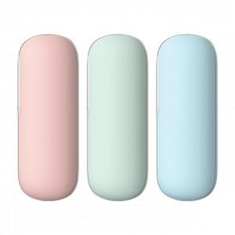

【상세/제작정보】

【인쇄/포장옵션】 | 패드인쇄 / 포장지포장

【공급단가】 | 수량 | 20~ | 50~ | 100~ | 300~ | 500~
*VAT별도 | 단가 | 19,320원 | 18,990원 | 18,510원 | 18,190원 | 17,710원

【상품 URL】 | https://dev.easy1.co.kr:443/src/goods_detail.php?gdno=29145

